01
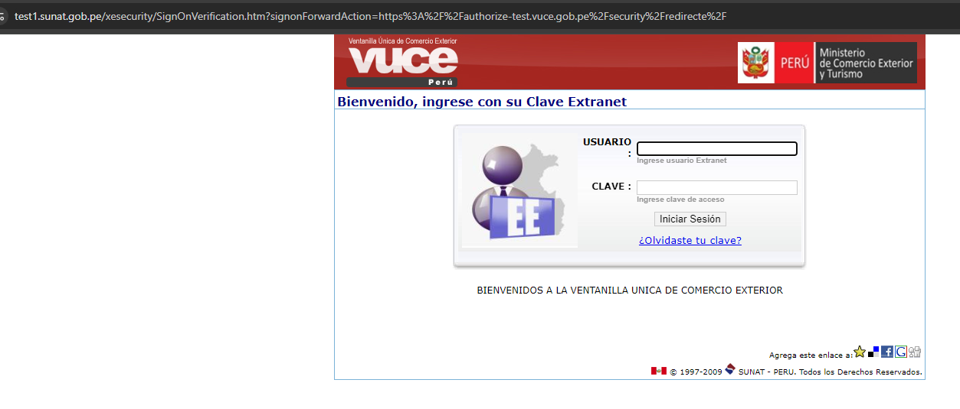
PASO 01: Ingresar a la página de Autenticación

https://landing-test.vuce.gob.pe/autenticacion2/landing-componentes/components

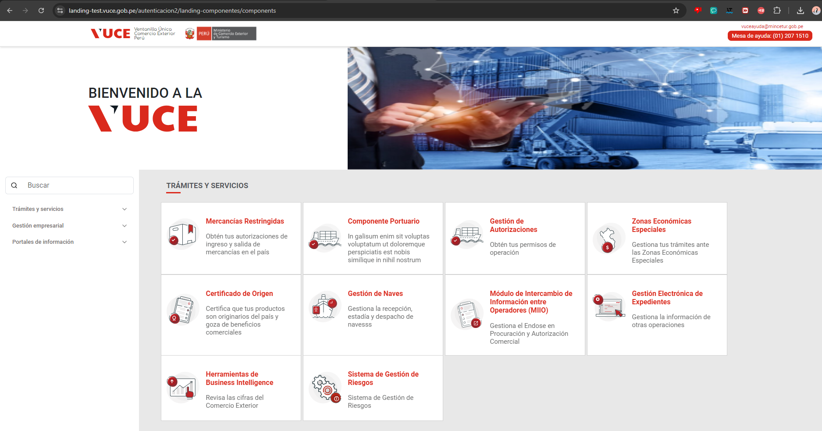

PASO 02: Seleccionar el Tramite Servicio "Mercancias Restringidas"

El sistema muestra la ventana de logeo, para para el ingreso de las credenciales
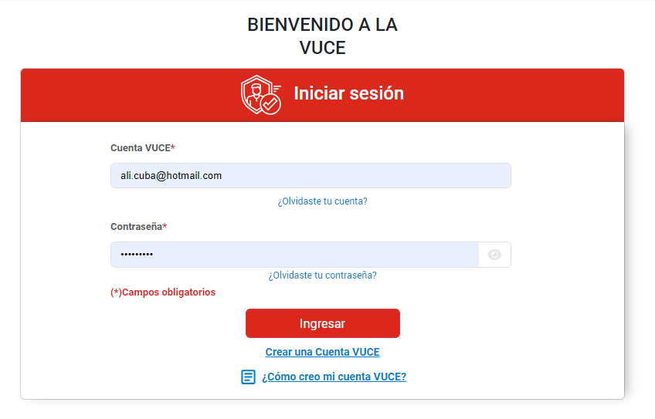

PASO 03: Seleccionar la opcion "Crear una Cuenta VUCE"

El sistema muestra la ventana de logeo, para para el ingreso de las credenciales

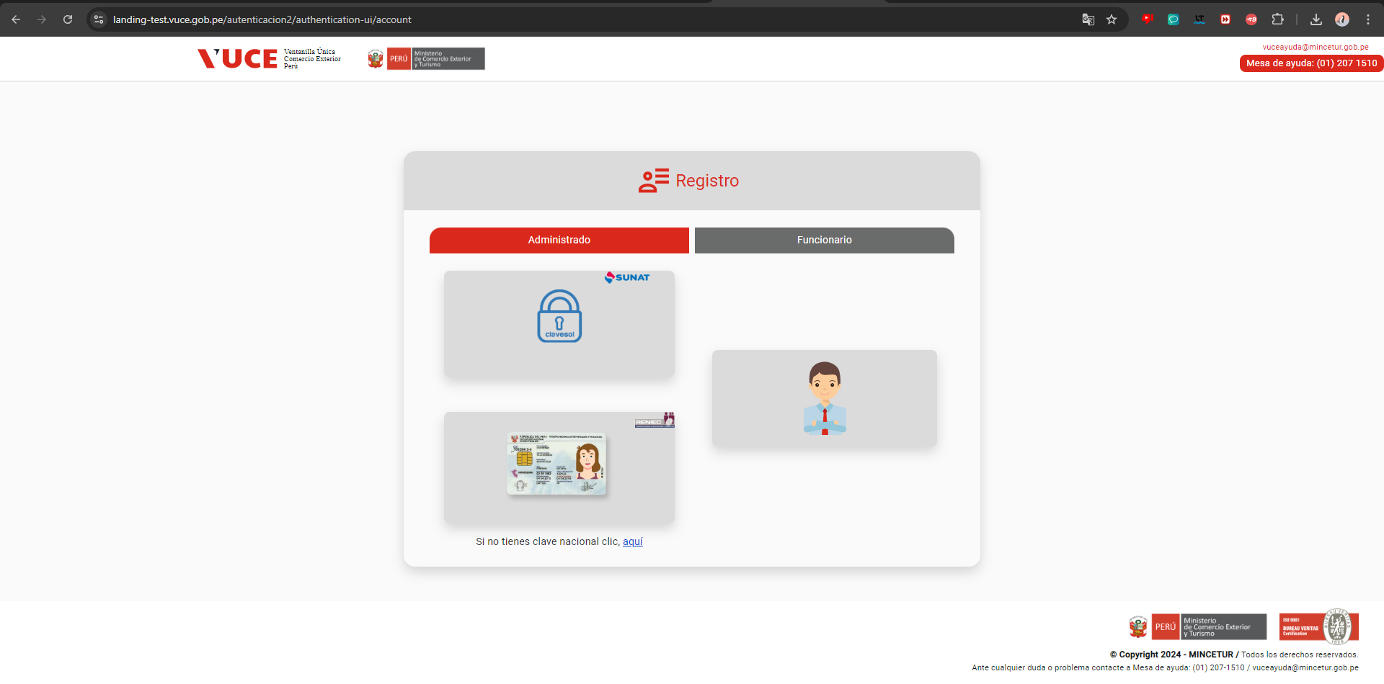

PASO 04: Seleccionar el tipo de cuenta a realizar la Búsqueda

El sistema muestra la ventana de logeo, para para el ingreso de las credenciales, para tipo SUNAT

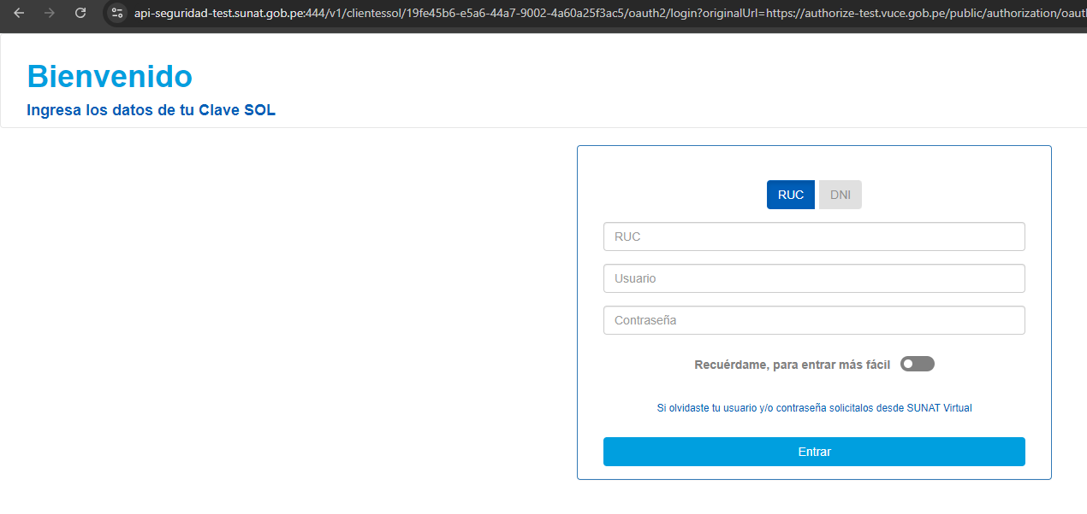

El sistema muestra la ventana de logeo, para para el ingreso de las credenciales, para tipo RENIEC

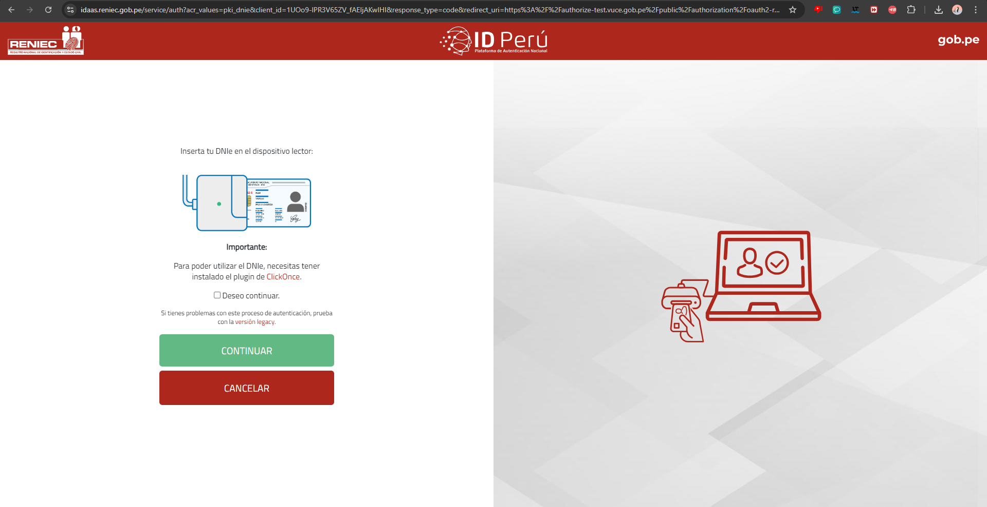

El sistema muestra la ventana de logeo, para para el ingreso de las credenciales, para tipo EXTRANET

22
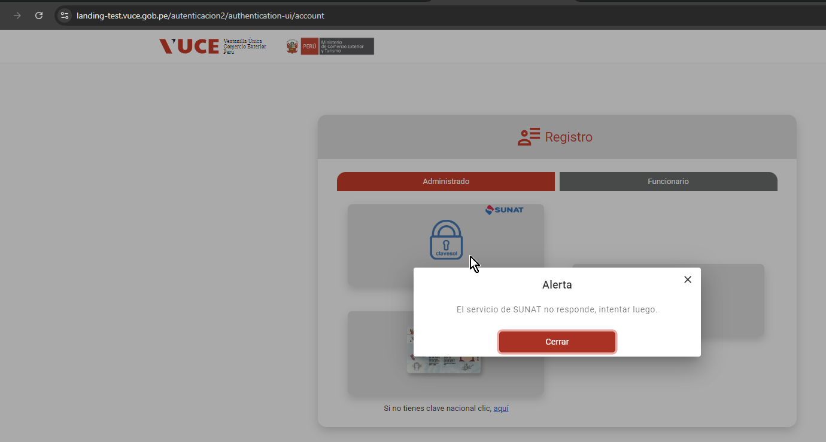
FECHA: | 28/08/2024
ANALISTA: | Jorge Cisneros
RESULTADO: | Al ingresar a la opción: Administrado: Sunat, se muestra problemas con el servicio SUNAT que impactan a 34 casos de prueba

